Alunos Senac
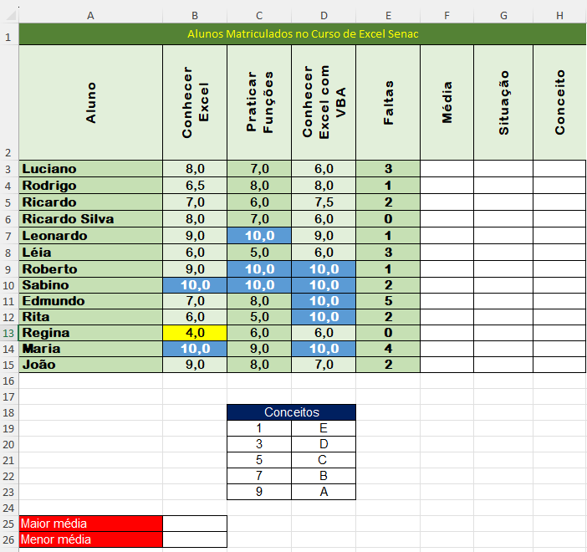
Alunos Matriculados no Curso de Excel Senac
Aluno | Conhecer Excel | Praticar Funções | Conhecer Excel com VBA | Faltas | Média | Situação | Conceito
Luciano | 8 | 7 | 6 | 3
Rodrigo | 6.5 | 8 | 8 | 1
Ricardo | 7 | 6 | 7.5 | 2
Ricardo Silva | 8 | 7 | 6 | 0
Leonardo | 9 | 10 | 9 | 1
Léia | 6 | 5 | 6 | 3
Roberto | 9 | 10 | 10 | 1
Sabino | 10 | 10 | 10 | 2
Edmundo | 7 | 8 | 10 | 5
Rita | 6 | 5 | 10 | 2
Regina | 4 | 6 | 6 | 0
Maria | 10 | 9 | 10 | 4
João | 9 | 8 | 7 | 2

 |  | Conceitos
 |  | 1 | E
 |  | 3 | D
 |  | 5 | C
 |  | 7 | B
 |  | 9 | A

Maior média
Menor média

